說明畫面
辦訓系統修改

序 | 狀況及需求說明

1 | ●路徑：辦訓系統 ＞ 開課作業 > 課程企劃書
 | 教材遴選：在課程企劃書中加上教材遴選按鈕，遴選項目請參照下表。
 | 專案類型：改成「職能類型」，選項為「核心職能、專業職能、管理職能」
教材遴選

 | 教材遴選指標 | 教材遴選結果 (1分表不符合，10分表非常符合)
 | 教材設計符合訓練目標 | 1 2 3 4 5 6 7 8 9 10
 | 教材設計整體架構規劃完整性 | 1 2 3 4 5 6 7 8 9 10
 | 教材設計符合課程規劃時數 | 1 2 3 4 5 6 7 8 9 10
 | 教學方法能引起學員的學習興趣 | 1 2 3 4 5 6 7 8 9 10
 | 教材設計可做為學員未來工作參考/運用 | 1 2 3 4 5 6 7 8 9 10
 | 教材評選綜合評估 | □不符合目標 □符合目標 □符合目標且能引起學習興趣
 | 訓練單位回饋與建議

2 | ●路徑：辦訓系統 ＞ 開課作業 > 課程企劃書
 | 講師遴選：目前講師遴選之講師資料欄位皆由系統講師資料庫帶入，但未合作的講師不會建入講師資料庫，
 | 因此除了源有帶入功能，也請開放填寫講師資訊。(紅框的部分)
 | 場地遴選：狀況亦同，請開放填寫場地資訊。(紅框的部分)
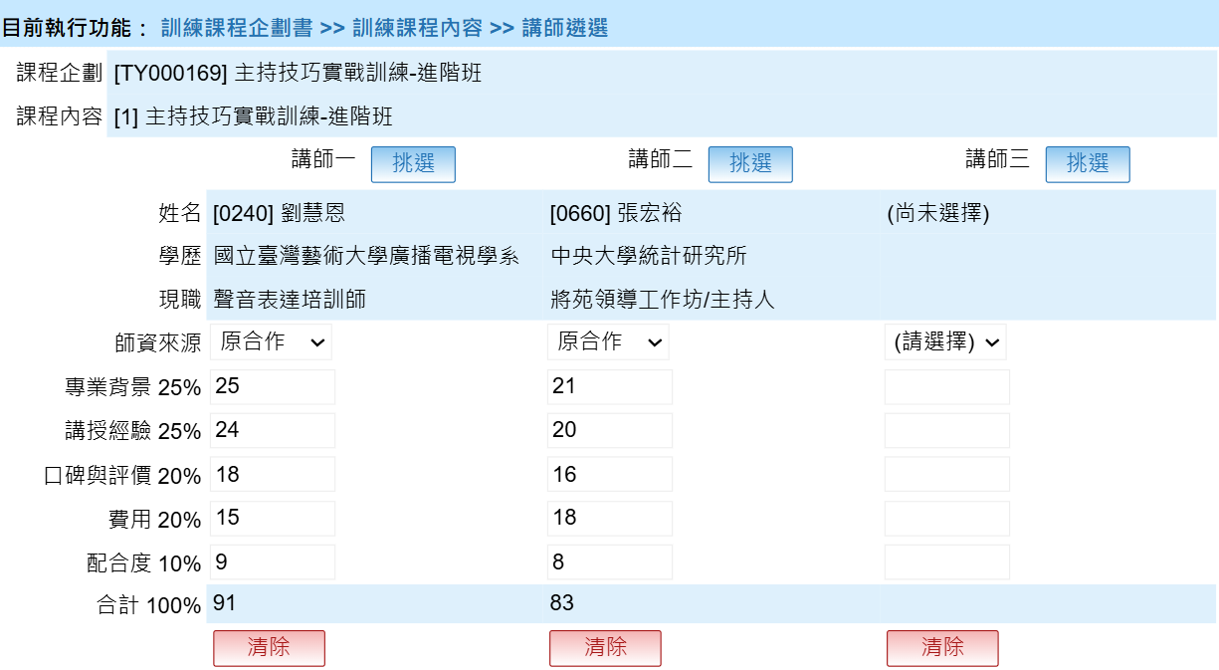

3 | ●路徑：辦訓系統 ＞ 辦訓狀況 > 滿意度調查表填寫狀況
 | (1)專門填寫網頁：建立一個專門填寫滿意度問卷的網址，適配手機版面 ，打開之後可直接登入填寫。
 | (2)增加填寫期限日期：設定填寫期限日期，超過期限未填寫者，系統主動寄通知信提醒。

4 | ●路徑：辦訓系統 ＞ 辦訓狀況 > 教學日誌暨異常狀況登錄、訓練檢討報告
 | (1)《教學日誌暨異常狀況登錄》及《訓練檢討報告》調整內容請看分頁，紅字為新增修改處。
 | (2) 兩份文件增加匯出單堂課程及匯出全年度資料的功能，單堂課程匯出畫面請看分頁，全年度匯出excel檔(參考滿意度匯出)。

5 | ●路徑：辦訓系統 ＞ 簽核作業
 | 課程企劃書、教學日誌、訓練檢討報告處理，這三份文件改為簽核一關即可。

訓練檢討報告處理(修改後內容)
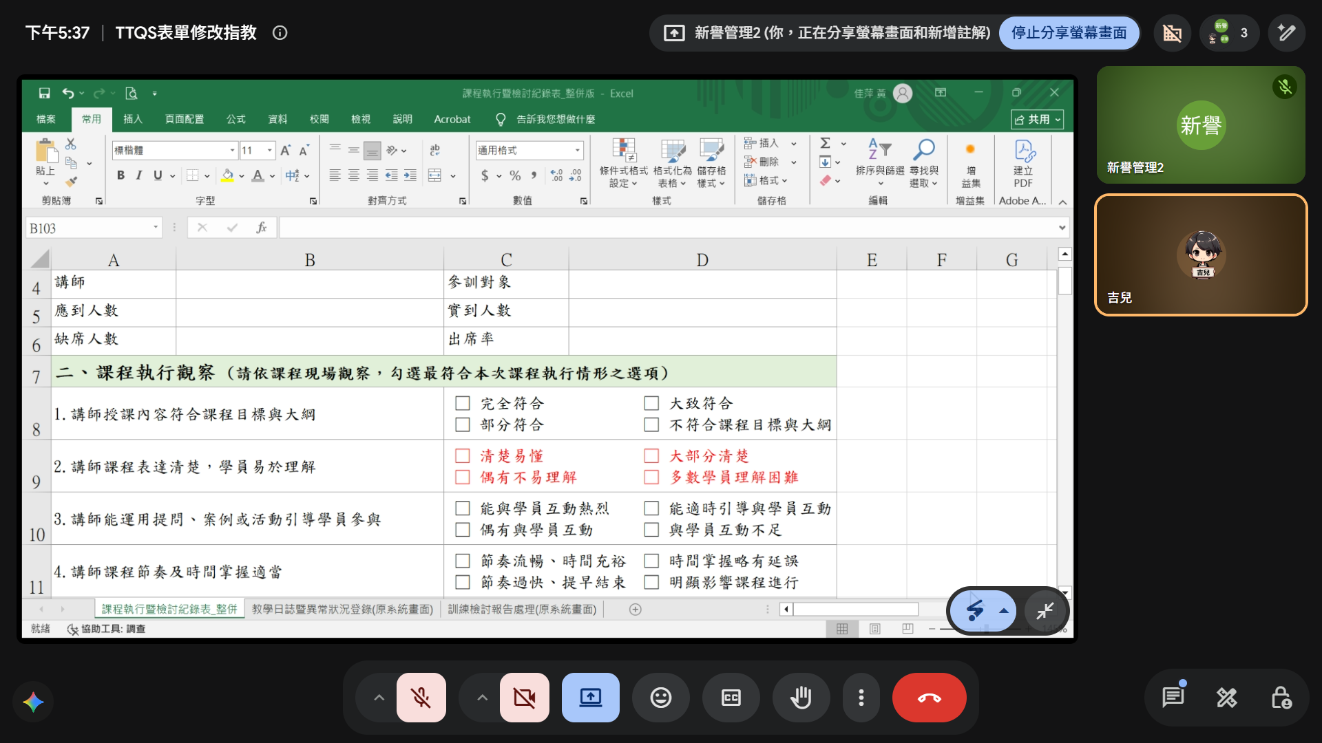
填表日期 | 2026-05-08 | 填表人員 | 02070 陳琬婷
學員出席率 | 100.00% | 訓練經費 | 0
參與人數 | 13 | 回收數 | 13 | 回收率 | 100 |  |  | 原本滿意度在上，參與人數及回收數在下，這兩列上下位置交換
行政服務品質滿意度 | 84.62 | 餐點與茶飲滿意度 | 89.23 | 場地滿意度 | 78.46 | 整體滿意度 | 86.15
講師滿意度 | 節次 | 講師編號 | 講師姓名 | 滿意度
 | 1 | 312 | 葉學祥 | 82.31
學員建議
講師建議
改善措施 | 改善面向 | 改善內容（可複選） | 改善作法 | 補充說明
 | 學員 | □ 加強課前提醒 □ 增加案例分享 □ 增加實作練習 □ 提供課後學習資源 □ 其他 _________ | □ 納入下次課程 □ 修訂教材 □ 修訂表單 □ 修訂SOP □ 修訂訓練品質手冊 □ 其他 _________
 | 講師 | □ 調整授課節奏 □ 加強重點說明 □ 增加課堂互動 □ 課前確認授課需求 □ 其他 _________ | □ 納入下次課程 □ 修訂教材 □ 修訂表單 □ 修訂SOP □ 修訂訓練品質手冊 □ 其他 _________
 | 教材及教具 | □ 修正教材內容 □ 更新教材資料 □ 增加教具輔助 □ 提供電子教材 □ 其他 _________ | □ 納入下次課程 □ 修訂教材 □ 修訂表單 □ 修訂SOP □ 修訂訓練品質手冊 □ 其他 _________
 | 教學方法 | □ 增加案例討論 □ 增加分組互動 □ 增加實作演練 □ 調整教學方式 □ 其他 _________ | □ 納入下次課程 □ 修訂教材 □ 修訂表單 □ 修訂SOP □ 修訂訓練品質手冊 □ 其他 _________
 | 場地及設備 | □ 調整教室配置 □ 增加設備數量 □ 提前測試設備 □ 改善上課環境 □ 其他 _________ | □ 納入下次課程 □ 修訂教材 □ 修訂表單 □ 修訂SOP □ 修訂訓練品質手冊 □ 其他 _________
 | 行政流程 | □ 提前通知資訊 □ 調整報到流程 □ 強化行政協助 □ 加強課後追蹤 □ 其他 _________ | □ 納入下次課程 □ 修訂教材 □ 修訂表單 □ 修訂SOP □ 修訂訓練品質手冊 □ 其他 _________

